Xehetasuna
Airearen kalitate indizeak (IKA) biztanleei airearen kalitatearen berri modu argi eta errazean emateko balio du.
EAEko indizea airearen kalitatearen egoera definitzen duten bost kategoriatan dago banatuta: Oso ona, ona, hobetzeko modukoa, txarra eta oso txarra.
Honakoak dira indizea kalkulatzeko aintzat hartzen diren irizpideak:
Kutsatzaile eta estazio bakoitzeko AKI bat ezartzen da; azken hori definitzeko kutsatzaile guztien arteko AKIrik okerrena erabiltzen da.
Eguneko AKIa kalkulatzeko erabiltzen dira:
* Eguneko batez bestekoen maximoak: NO2.
* Zortziordukoen batez besteko mugikorren maximoak: O3.
* Eguneko batez bestekoak: SO2, PM10 eta PM2,5.
Eskualde bakoitzari egokitzen zaion eguneko AKIa, eskualde horretako estazio guztietan kalkulatutako txarrena izango da.

Airearen Kalitatearen Indize Nazionala onartzen duen 2019ko martxoaren 18ko TEC/351/2019 Aginduaren arabera:

 | Airearen kalitatearen egoera | SO2 | NO2 | O3 | PM10 | PM2,5
 | Oso ona | 0-100 µg/m3 | 0-40 µg/m3 | 0-80 µg/m3 | 0-20 µg/m3 | 0-10 µg/m3
 | Ona | 101-200 µg/m3 | 41-100 µg/m3 | 81-120 µg/m3 | 21-35 µg/m3 | 11-20 µg/m3
 | Hobetzeko modukoa | 201-350 µg/m3 | 101-200 µg/m3 | 121-180 µg/m3 | 36-50 µg/m3 | 21-25 µg/m3
 | Txarra | 351-500 µg/m3 | 201-400 µg/m3 | 181-240 µg/m3 | 51-100 µg/m3 | 26-50 µg/m3
 | Oso txarra | 501-1250 µg/m3 | 401-1000 µg/m3 | 241-600 µg/m3 | 101-1200 µg/m3 | 51-800 µg/m3

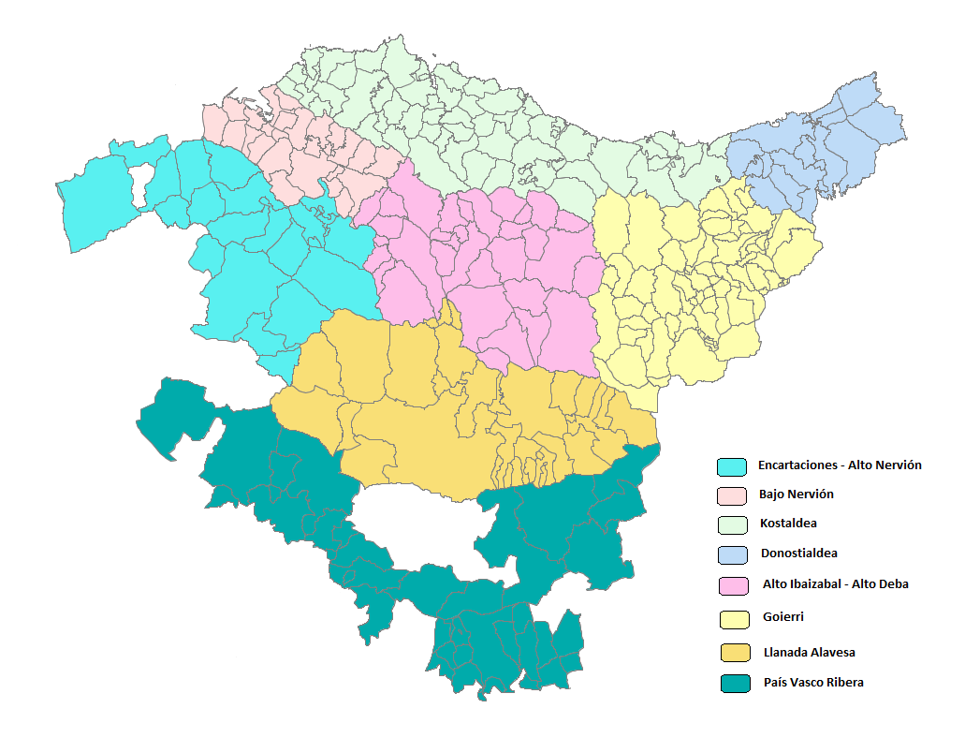
Eskualde bakoitzean sartutako udalak:
 |  |  |  |  |  |  | 1: Encartaciones - Alto Nervión | 2.Bajo Nervión | 3.Kostaldea | 4.Donostialdea | 5.Alto Ibaizabal - Alto Deba | 6.Goierri | 7.Llanada Alavesa | 8.País Vasco Ribera
 |  |  |  |  |  |  | Amurrio | Abanto y Ciérvana-Abanto Zierbena | Aia | Andoain | Abadiño | Abaltzisketa | Agurain/Salvatierra | Añana
 |  |  |  |  |  |  | Arakaldo | Alonsotegi | Aizarnazabal | Astigarraga | Amorebieta-Etxano | Aduna | Alegría-Dulantzi | Armiñón
 |  |  |  |  |  |  | Arrankudiaga | Barakaldo | Ajangiz | Donostia / San Sebastián | Antzuola | Albiztur | Arratzua-Ubarrundia | Arraia-Maeztu
 |  |  |  |  |  |  | Arrigorriaga | Basauri | Amoroto | Errenteria | Aramaio | Alegia | Asparrena | Baños de Ebro/Mañueta
 |  |  |  |  |  |  | Artzentales | Berango | Arratzu | Hernani | Arantzazu | Alkiza | Barrundia | Berantevilla
 |  |  |  |  |  |  | Artziniega | Bilbao | Arrieta | Hondarribia | Areatza | Altzaga | Elburgo/Burgelu | Bernedo
 |  |  |  |  |  |  | Ayala/Aiara | Derio | Aulesti | Irun | Aretxabaleta | Altzo | Iruña Oka/Iruña de Oca | Campezo/Kanpezu
 |  |  |  |  |  |  | Balmaseda | Erandio | Bakio | Lasarte-Oria | Arrasate/Mondragón | Amezketa | Iruraiz-Gauna | Elciego
 |  |  |  |  |  |  | Galdames | Etxebarri | Barrika | Lezo | Artea | Anoeta | Kuartango | Elvillar/Bilar
 |  |  |  |  |  |  | Gordexola | Galdakano | Bermeo | Oiartzun | Atxondo | Arama | Legutio | Erriberagoitia/Ribera Alta
 |  |  |  |  |  |  | Güeñes | Getxo | Berriatua | Pasaia | Bedia | Asteasu | Otxandio | Harana/Valle de Arana
 |  |  |  |  |  |  | Karrantza Harana/Valle de Carranza | Larrabetzu | Busturia | Urnieta | Bergara | Ataun | San Millán/Donemiliaga | Kripan
 |  |  |  |  |  |  | Lanestosa | Leioa | Deba | Usurbil | Berriz | Azkoitia | Ubide | Labastida/Bastida
 |  |  |  |  |  |  | Laudio/Llodio | Lezama | Ea |  | Dima | Azpeitia | Urkabustaiz | Lagrán
 |  |  |  |  |  |  | Okondo | Loiu | Elantxobe |  | Durango | Baliarrain | Vitoria-Gasteiz | Laguardia
 |  |  |  |  |  |  | Orozko | Muskiz | Elgoibar |  | Eibar | Beasain | Zalduondo | Lanciego/Lantziego
 |  |  |  |  |  |  | Sopuerta | Ortuella | Ereño |  | Elgeta | Beizama | Zigoitia | Lantarón
 |  |  |  |  |  |  | Trucios-Turtzioz | Portugalete | Errigoiti |  | Elorrio | Belauntza | Zuia | Lapuebla de Labarca
 |  |  |  |  |  |  | Ugao-Miraballes | Santurtzi | Etxebarria |  | Ermua | Berastegi |  | Leza
 |  |  |  |  |  |  | Urduña-Orduña | Sestao | Forua |  | Eskoriatza | Berrobi |  | Moreda de Álava/Moreda Araba
 |  |  |  |  |  |  | Zalla | Sondika | Fruiz |  | Garai | Bidania-Goiatz |  | Navaridas
 |  |  |  |  |  |  | Zeberio | Valle de Trápaga-Trapagaran | Gamiz-Fika |  | Igorre | Elduain |  | Oyón-Oion
 |  |  |  |  |  |  |  | Zamudio | Gatika |  | Iurreta | Errezil |  | Peñacerrada-Urizaharra
 |  |  |  |  |  |  |  | Zaratamo | Gautegiz Arteaga |  | Izurtza | Ezkio-Itsaso |  | Ribera Baja/Erribera Beitia
 |  |  |  |  |  |  |  | Zierbena | Gernika-Lumo |  | Leintz-Gatzaga | Gabiria |  | Samaniego
 |  |  |  |  |  |  |  |  | Getaria |  | Lemoa | Gaintza |  | Valdegovía/Gaubea
 |  |  |  |  |  |  |  |  | Gizaburuaga |  | Mallabia | Gaztelu |  | Villabuena de Álava/Eskuernaga
 |  |  |  |  |  |  |  |  | Gorliz |  | Mañaria | Hernialde |  | Yécora/Iekora
 |  |  |  |  |  |  |  |  | Ibarrangelu |  | Oñati | Ibarra |  | Zambrana
 |  |  |  |  |  |  |  |  | Ispaster |  | Soraluze-Placencia de las Armas | Idiazabal
 |  |  |  |  |  |  |  |  | Kortezubi |  | Zaldibar | Ikaztegieta
 |  |  |  |  |  |  |  |  | Laukiz |  | Zeanuri | Irura
 |  |  |  |  |  |  |  |  | Lekeitio |  |  | Itsasondo
 |  |  |  |  |  |  |  |  | Lemoiz |  |  | Larraul
 |  |  |  |  |  |  |  |  | Markina-Xemein |  |  | Lazkao
 |  |  |  |  |  |  |  |  | Maruri-Jatabe |  |  | Leaburu
 |  |  |  |  |  |  |  |  | Mendaro |  |  | Legazpi
 |  |  |  |  |  |  |  |  | Mendata |  |  | Legorreta
 |  |  |  |  |  |  |  |  | Mendexa |  |  | Lizartza
 |  |  |  |  |  |  |  |  | Meñaka |  |  | Mutiloa
 |  |  |  |  |  |  |  |  | Morga |  |  | Olaberria
 |  |  |  |  |  |  |  |  | Mundaka |  |  | Ordizia
 |  |  |  |  |  |  |  |  | Mungia |  |  | Orendain
 |  |  |  |  |  |  |  |  | Munitibar -Arbatzegi Gerrikaitz- |  |  | Orexa
 |  |  |  |  |  |  |  |  | Murueta |  |  | Ormaiztegi
 |  |  |  |  |  |  |  |  | Mutriku |  |  | Segura
 |  |  |  |  |  |  |  |  | Muxika |  |  | Tolosa
 |  |  |  |  |  |  |  |  | Nabarniz |  |  | Urretxu
 |  |  |  |  |  |  |  |  | Ondarroa |  |  | Villabona
 |  |  |  |  |  |  |  |  | Orio |  |  | Zaldibia
 |  |  |  |  |  |  |  |  | Plentzia |  |  | Zegama
 |  |  |  |  |  |  |  |  | Sopela |  |  | Zerain
 |  |  |  |  |  |  |  |  | Sukarrieta |  |  | Zizurkil
 |  |  |  |  |  |  |  |  | Urduliz |  |  | Zumarraga

